模板
INT40003023/24_FRAME FR-PANORAMIC OPENING260603 JC007 CA | 附图 | 计划下发数据节点 | 实际下发数据节点 | 工序名称 | 设计 | 深孔 |  | 正反面大粗 | 普机 | 二粗 | 线割 | 正面精 | 电火花 | 三坐标 | 堵水 | 打光 | 镶块配做 | 整体安装 | 合模 | 清洗检查 | 试做 | T1 | T2
 |  |  |  | 预估工时（日) | 12 | 6 |  | 4 | 3 | 6 | 3 | 7 | 7 | 1 | 2 | 5 | 4 | 3 | 3 | 2 | 1
 |  | 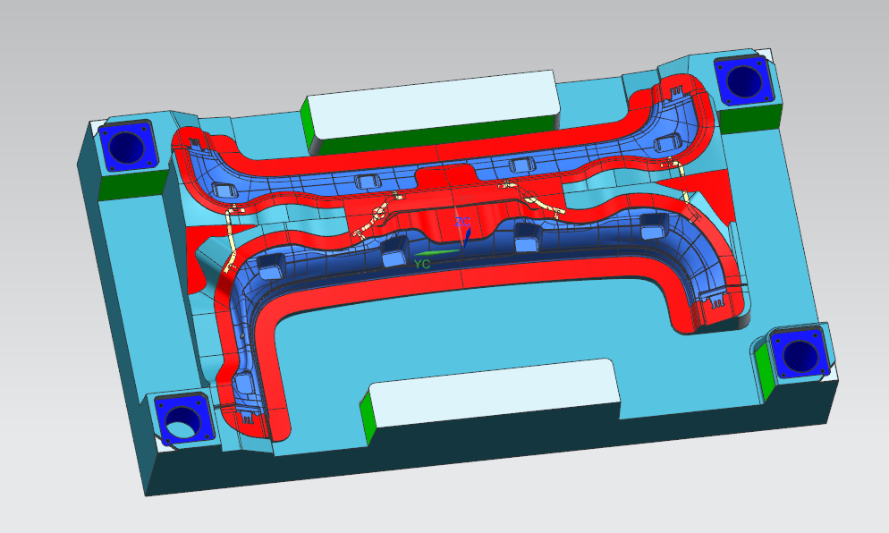 | 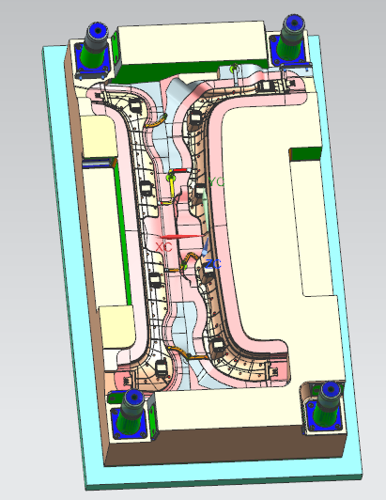 |  | 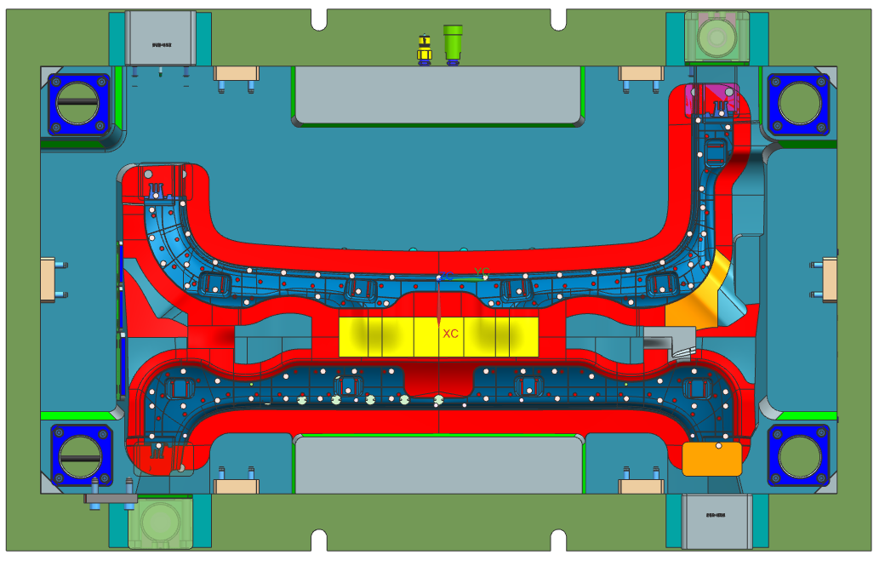 | 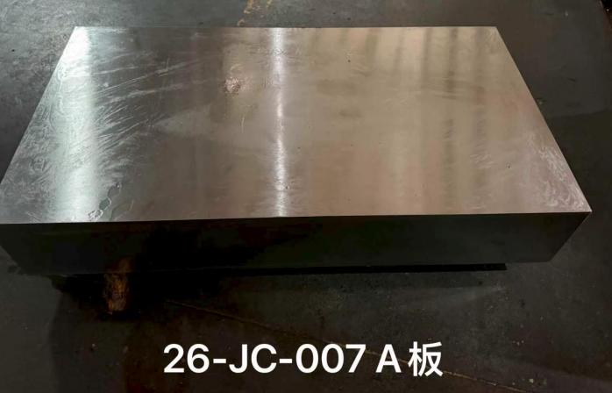 | 23日下午到钢料
 |  |  |  | 开始时间 | 2026-06-05 | 2026-06-29 | 2026-07-05 | 2026-07-05 | 2026-07-09 | 2026-07-12 | 2026-07-18 | 2026-07-21 | 2026-07-28 | 2026-08-04 | 2026-08-05 | 2026-08-07 | 2026-08-12 | 2026-08-16 | 2026-08-19 | 2026-08-22 | 2026-08-24
 |  |  |  | 完成时间 | 2026-06-17 | 2026-07-05 | 2026-07-05 | 2026-07-09 | 2026-07-12 | 2026-07-18 | 2026-07-21 | 2026-07-28 | 2026-08-04 | 2026-08-05 | 2026-08-07 | 2026-08-12 | 2026-08-16 | 2026-08-19 | 2026-08-22 | 2026-08-24 | 2026-08-25 | 8.21 | 8.28
INT40003023/24_FRAME FR-PANORAMIC OPENING260603 JC007-C0 | 附图 | 计划下发数据节点 | 实际下发数据节点 | 工序名称 | 设计 | 深孔 |  | 正反面大粗 | 普机 | 二粗 | 线割 | 正面精 | 电火花 | 三坐标 | 堵水 | 打光 | 镶块配做 | 整体安装 | 合模 | 清洗检查 | 试做 | T1 | T2
 |  |  |  | 预估工时（日) | 12 | 6 |  | 4 | 3 | 6 | 3 | 7 | 7 | 1 | 2 | 5 | 4 | 3 | 3 | 2 | 1
 |  |  |  |  |  | 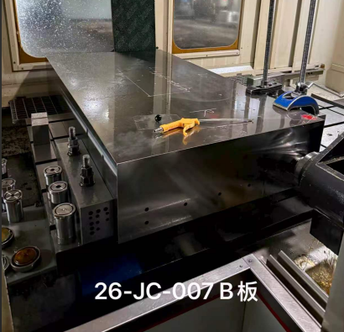 | 23日下午到钢料
 |  |  |  | 开始时间 | 2026-06-05 | 2026-06-28 | 2026-07-04 | 2026-07-04 | 2026-07-08 | 2026-07-11 | 2026-07-17 | 2026-07-20 | 2026-07-27 | 2026-08-03 | 2026-08-04 | 2026-08-06 | 2026-08-11 | 2026-08-15 | 2026-08-18 | 2026-08-21 | 2026-08-23
 |  |  |  | 完成时间 | 2026-06-17 | 2026-07-04 | 2026-07-04 | 2026-07-08 | 2026-07-11 | 2026-07-17 | 2026-07-20 | 2026-07-27 | 2026-08-03 | 2026-08-04 | 2026-08-06 | 2026-08-11 | 2026-08-15 | 2026-08-18 | 2026-08-21 | 2026-08-23 | 2026-08-24 | 8.21 | 8.28
INT40003025/26_FRAME LH-PANORAMIC OPENING260603 JC008-CA | 附图 | 计划下发数据节点 | 实际下发数据节点 | 工序名称 | 设计 | 深孔 |  | 正反面大粗 | 普机 | 二粗 | 线割 | 正面精 | 电火花 | 三坐标 | 堵水 | 打光 | 镶块配做 | 整体安装 | 合模 | 清洗检查 | 试做 | T1 | T2
 |  |  |  | 预估工时（日) | 12 | 5 |  | 4 | 2 | 5 | 3 | 7 | 6 | 1 | 2 | 5 | 4 | 3 | 3 | 2 | 1
 |  |  |  | 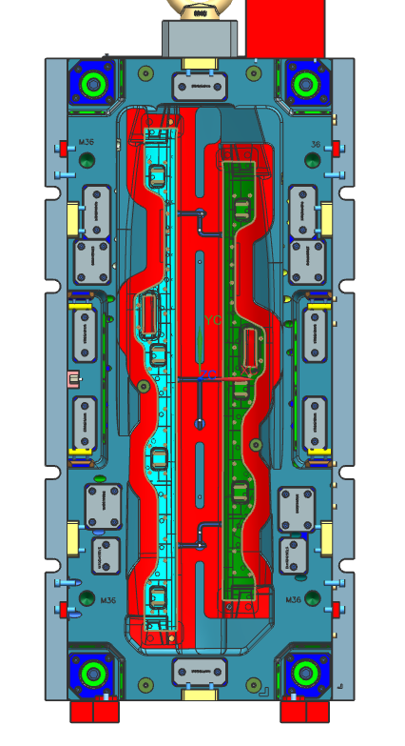 | 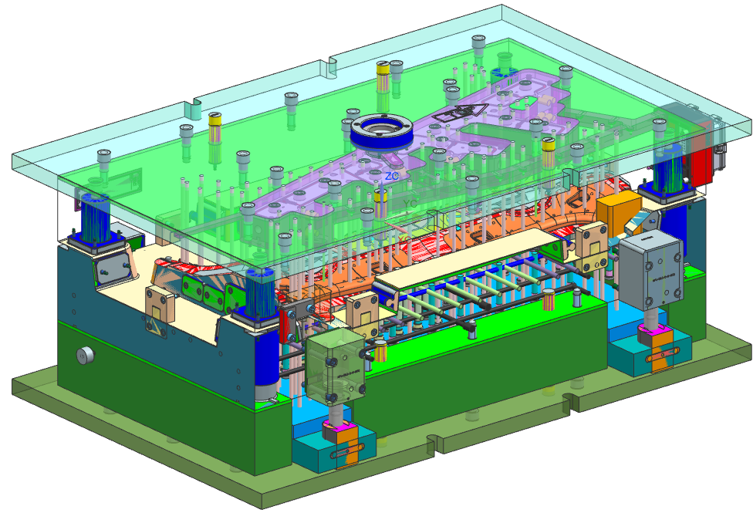 | 材料采购中 | 23日下午到钢料
 |  |  |  | 开始时间 | 2026-06-05 | 2026-06-17 | 2026-06-22 | 2026-06-28 | 2026-07-02 | 2026-07-04 | 2026-07-09 | 2026-07-12 | 2026-07-19 | 2026-07-25 | 2026-07-26 | 2026-07-28 | 2026-08-02 | 2026-08-06 | 2026-08-09 | 2026-08-12 | 2026-08-14
 |  |  |  | 完成时间 | 2026-06-17 | 2026-06-22 | 2026-06-22 | 2026-07-02 | 2026-07-04 | 2026-07-09 | 2026-07-12 | 2026-07-19 | 2026-07-25 | 2026-07-26 | 2026-07-28 | 2026-08-02 | 2026-08-06 | 2026-08-09 | 2026-08-12 | 2026-08-14 | 2026-08-15 | 8.17 | 8.24
INT40003025/26_FRAME LH-PANORAMIC OPENING260603 JC008-C0 | 附图 | 计划下发数据节点 | 实际下发数据节点 | 工序名称 | 设计 | 深孔 |  | 正反面大粗 | 普机 | 二粗 | 线割 | 正面精 | 电火花 | 三坐标 | 堵水 | 打光 | 镶块配做 | 整体安装 | 合模 | 清洗检查 | 试做 | T1 | T2
 |  |  |  | 预估工时（日) | 12 | 5 |  | 4 | 2 | 5 | 3 | 7 | 6 | 1 | 2 | 5 | 4 | 3 | 3 | 2 | 1
 |  |  |  |  |  | 材料采购中 | 23日下午到钢料
 |  |  |  | 开始时间 | 2026-06-05 | 2026-06-17 | 2026-06-22 | 2026-06-22 | 2026-06-28 | 2026-06-30 | 2026-07-05 | 2026-07-08 | 2026-07-15 | 2026-07-21 | 2026-07-22 | 2026-07-24 | 2026-07-29 | 2026-08-02 | 2026-08-05 | 2026-08-08 | 2026-08-10
 |  |  |  | 完成时间 | 2026-06-17 | 2026-06-22 | 2026-06-22 | 2026-06-28 | 2026-06-30 | 2026-07-05 | 2026-07-08 | 2026-07-15 | 2026-07-21 | 2026-07-22 | 2026-07-24 | 2026-07-29 | 2026-08-02 | 2026-08-05 | 2026-08-08 | 2026-08-10 | 2026-08-11 | 8.17 | 8.24

当前状态快照
进度汇报 | 目前模具还处于设计阶段
1

2 | 

3 | 